Molecules
Molecule | Reward | MW | H-bond donors | H-bond acceptors | Heavy atoms | cLogP | Rotatable bonds | Ligand efficiency | SMILES
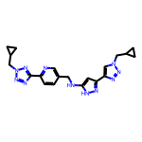 | 8.31 | 417.21 | 2 | 10 | 31 | 2.149 | 9 | 0.2679 | c1cc(-c2nnn(CC3CC3)n2)ncc1CNc1cc(-c2cn(CC3CC3)nn2)n[nH]1
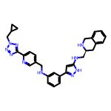 | 8.30 | 532.28 | 4 | 9 | 40 | 4.274 | 10 | 0.2076 | c1cc(NCc2ccc(-c3nnn(CC4CC4)n3)nc2)cc(-c2cc(NC[C@@H]3Cc4ccccc4CN3)[nH]n2)c1
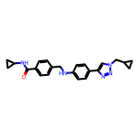 | 8.29 | 387.21 | 2 | 5 | 29 | 3.859 | 8 | 0.2858 | O=C(NC1CC1)c1ccc(CNc2ccc(-c3cn(CC4CC4)nn3)cc2)cc1
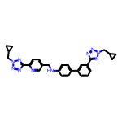 | 8.26 | 504.25 | 1 | 10 | 38 | 4.488 | 10 | 0.2173 | c1cc(-c2ccc(NCc3ccc(-c4nnn(CC5CC5)n4)nc3)cc2)cc(-c2nnn(CC3CC3)n2)c1
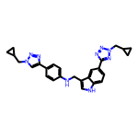 | 8.25 | 465.24 | 2 | 8 | 35 | 4.512 | 9 | 0.2358 | c1cc(-c2cn(CC3CC3)nn2)ccc1NCc1c[nH]c2ccc(-c3nnn(CC4CC4)n3)cc12
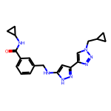 | 8.21 | 377.20 | 3 | 6 | 28 | 2.583 | 8 | 0.2933 | O=C(NC1CC1)c1cccc(CNc2cc(-c3cn(CC4CC4)nn3)n[nH]2)c1
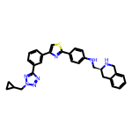 | 8.21 | 519.22 | 2 | 8 | 38 | 5.667 | 8 | 0.2160 | c1cc(-c2csc(-c3ccc(NC[C@@H]4Cc5ccccc5CN4)cc3)n2)cc(-c2nnn(CC3CC3)n2)c1
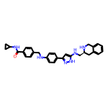 | 8.19 | 492.26 | 5 | 5 | 37 | 4.707 | 9 | 0.2214 | O=C(NC1CC1)c1ccc(CNc2ccc(-c3cc(NC[C@@H]4Cc5ccccc5CN4)[nH]n3)cc2)cc1
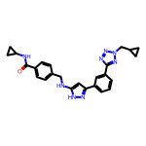 | 8.19 | 454.22 | 3 | 7 | 34 | 3.645 | 9 | 0.2409 | O=C(NC1CC1)c1ccc(CNc2cc(-c3cccc(-c4nnn(CC5CC5)n4)c3)n[nH]2)cc1
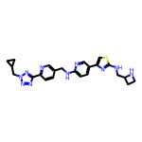 | 8.18 | 474.21 | 3 | 11 | 34 | 3.050 | 10 | 0.2406 | c1cc(-c2nnn(CC3CC3)n2)ncc1CNc1ccc(-c2csc(NCC3CCN3)n2)cn1
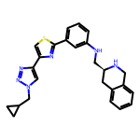 | 8.17 | 442.19 | 2 | 7 | 32 | 4.605 | 7 | 0.2554 | c1cc(NC[C@@H]2Cc3ccccc3CN2)cc(-c2nc(-c3cn(CC4CC4)nn3)cs2)c1
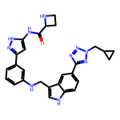 | 8.17 | 508.24 | 5 | 8 | 38 | 3.534 | 9 | 0.2150 | O=C(Nc1cc(-c2cccc(NCc3c[nH]c4ccc(-c5nnn(CC6CC6)n5)cc34)c2)n[nH]1)C1CCN1
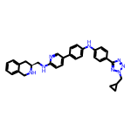 | 8.17 | 528.27 | 3 | 8 | 40 | 5.682 | 9 | 0.2041 | c1ccc2c(c1)CN[C@H](CNc1ccc(-c3ccc(Nc4ccc(-c5nnn(CC6CC6)n5)cc4)cc3)cn1)C2
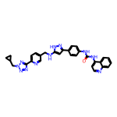 | 8.16 | 557.24 | 4 | 9 | 42 | 5.340 | 9 | 0.1944 | O=C(Nc1ccc(-c2cc(NCc3ccc(-c4nnn(CC5CC5)n4)nc3)[nH]n2)cc1)Nc1ccnc2ccccc12
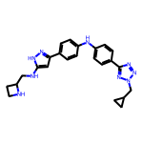 | 8.16 | 441.24 | 4 | 8 | 33 | 3.658 | 9 | 0.2472 | c1cc(-c2cc(NCC3CCN3)[nH]n2)ccc1Nc1ccc(-c2nnn(CC3CC3)n2)cc1
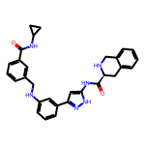 | 8.15 | 506.24 | 5 | 5 | 38 | 4.234 | 8 | 0.2145 | O=C(NC1CC1)c1cccc(CNc2cccc(-c3cc(NC(=O)[C@@H]4Cc5ccccc5CN4)[nH]n3)c2)c1
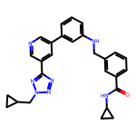 | 8.15 | 465.23 | 2 | 7 | 35 | 4.316 | 9 | 0.2329 | O=C(NC1CC1)c1cccc(CNc2cccc(-c3cncc(-c4nnn(CC5CC5)n4)c3)c2)c1
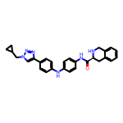 | 8.15 | 464.23 | 3 | 6 | 35 | 4.752 | 7 | 0.2329 | O=C(Nc1ccc(Nc2ccc(-c3cn(CC4CC4)nn3)cc2)cc1)[C@@H]1Cc2ccccc2CN1
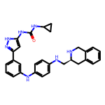 | 8.15 | 493.26 | 6 | 5 | 37 | 5.231 | 8 | 0.2203 | O=C(Nc1cc(-c2cccc(Nc3ccc(NC[C@@H]4Cc5ccccc5CN4)cc3)c2)n[nH]1)NC1CC1
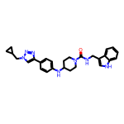 | 8.14 | 469.26 | 3 | 5 | 35 | 4.623 | 7 | 0.2327 | O=C(NCc1c[nH]c2ccccc12)N1CCC(Nc2ccc(-c3cn(CC4CC4)nn3)cc2)CC1
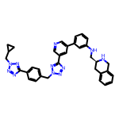 | 8.14 | 595.29 | 2 | 11 | 45 | 4.640 | 10 | 0.1810 | c1cc(NC[C@@H]2Cc3ccccc3CN2)cc(-c2cncc(-c3nnn(Cc4ccc(-c5nnn(CC6CC6)n5)cc4)n3)c2)c1
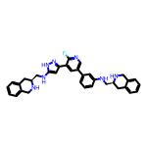 | 8.14 | 559.29 | 5 | 6 | 42 | 5.531 | 8 | 0.1938 | Fc1ncc(-c2cccc(NC[C@@H]3Cc4ccccc4CN3)c2)cc1-c1cc(NC[C@@H]2Cc3ccccc3CN2)[nH]n1
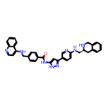 | 8.14 | 580.27 | 5 | 7 | 44 | 6.011 | 9 | 0.1849 | O=C(Nc1cc(-c2ccc(NC[C@@H]3Cc4ccccc4CN3)nc2)n[nH]1)c1ccc(CNc2ccnc3ccccc23)cc1
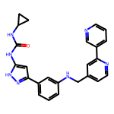 | 8.13 | 425.20 | 4 | 5 | 32 | 4.430 | 7 | 0.2542 | O=C(Nc1cc(-c2cccc(NCc3ccnc(-c4cccnc4)c3)c2)n[nH]1)NC1CC1
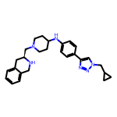 | 8.13 | 442.28 | 2 | 6 | 33 | 3.946 | 7 | 0.2464 | c1ccc2c(c1)CN[C@H](CN1CCC(Nc3ccc(-c4cn(CC5CC5)nn4)cc3)CC1)C2
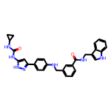 | 8.13 | 519.24 | 6 | 4 | 39 | 5.384 | 9 | 0.2084 | O=C(Nc1cc(-c2ccc(NCc3cccc(C(=O)NCc4c[nH]c5ccccc45)c3)cc2)n[nH]1)NC1CC1
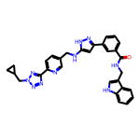 | 8.12 | 544.24 | 4 | 8 | 41 | 4.559 | 10 | 0.1981 | O=C(NCc1c[nH]c2ccccc12)c1cccc(-c2cc(NCc3ccc(-c4nnn(CC5CC5)n4)nc3)[nH]n2)c1
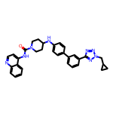 | 8.12 | 544.27 | 2 | 7 | 41 | 6.074 | 7 | 0.1981 | O=C(Nc1ccnc2ccccc12)N1CCC(Nc2ccc(-c3cccc(-c4nnn(CC5CC5)n4)c3)cc2)CC1
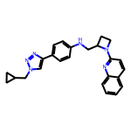 | 8.12 | 410.22 | 1 | 6 | 31 | 4.594 | 7 | 0.2620 | c1ccc2nc(N3CCC3CNc3ccc(-c4cn(CC5CC5)nn4)cc3)ccc2c1
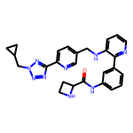 | 8.12 | 481.23 | 3 | 9 | 36 | 3.120 | 9 | 0.2255 | O=C(Nc1cccc(-c2ncccc2NCc2ccc(-c3nnn(CC4CC4)n3)nc2)c1)C1CCN1
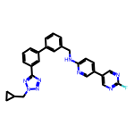 | 8.11 | 478.20 | 1 | 8 | 36 | 5.020 | 8 | 0.2254 | Fc1ncc(-c2ccc(NCc3cccc(-c4cccc(-c5nnn(CC6CC6)n5)c4)c3)nc2)cn1
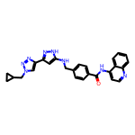 | 8.11 | 464.21 | 3 | 7 | 35 | 4.491 | 8 | 0.2318 | O=C(Nc1ccnc2ccccc12)c1ccc(CNc2cc(-c3cn(CC4CC4)nn3)n[nH]2)cc1
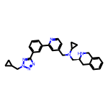 | 8.11 | 491.28 | 1 | 7 | 37 | 4.491 | 9 | 0.2192 | c1cc(-c2cc(CN(C[C@@H]3Cc4ccccc4CN3)C3CC3)ccn2)cc(-c2nnn(CC3CC3)n2)c1
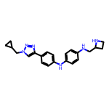 | 8.11 | 374.22 | 3 | 6 | 28 | 3.873 | 8 | 0.2896 | c1cc(Nc2ccc(-c3cn(CC4CC4)nn3)cc2)ccc1NCC1CCN1
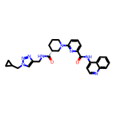 | 8.11 | 510.25 | 2 | 8 | 38 | 3.416 | 8 | 0.2134 | O=C(Nc1ccnc2ccccc12)c1cccc(N2CCC[C@@H](C(=O)NCc3cn(CC4CC4)nn3)C2)n1
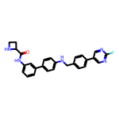 | 8.11 | 453.20 | 3 | 5 | 34 | 4.862 | 7 | 0.2384 | O=C(Nc1cccc(-c2ccc(NCc3ccc(-c4cnc(F)nc4)cc3)cc2)c1)C1CCN1
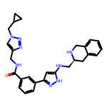 | 8.11 | 482.25 | 4 | 7 | 36 | 3.135 | 9 | 0.2251 | O=C(NCc1cn(CC2CC2)nn1)c1cccc(-c2cc(NC[C@@H]3Cc4ccccc4CN3)[nH]n2)c1
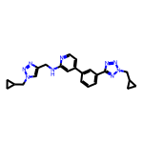 | 8.10 | 427.22 | 1 | 9 | 32 | 3.426 | 9 | 0.2533 | c1cc(-c2ccnc(NCc3cn(CC4CC4)nn3)c2)cc(-c2nnn(CC3CC3)n2)c1
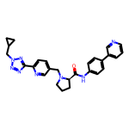 | 8.10 | 480.24 | 1 | 8 | 36 | 3.810 | 8 | 0.2251 | O=C(Nc1ccc(-c2cccnc2)cc1)[C@H]1CCCN1Cc1ccc(-c2nnn(CC3CC3)n2)nc1
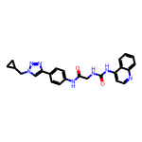 | 8.10 | 441.19 | 3 | 6 | 33 | 3.664 | 7 | 0.2455 | O=C(CNC(=O)Nc1ccnc2ccccc12)Nc1ccc(-c2cn(CC3CC3)nn2)cc1
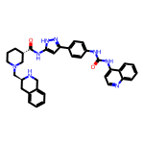 | 8.10 | 600.30 | 5 | 6 | 45 | 5.634 | 7 | 0.1800 | O=C(Nc1ccc(-c2cc(NC(=O)[C@H]3CCCN(C[C@@H]4Cc5ccccc5CN4)C3)[nH]n2)cc1)Nc1ccnc2ccccc12
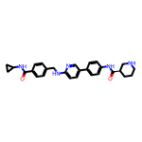 | 8.10 | 469.25 | 4 | 5 | 35 | 4.191 | 8 | 0.2315 | O=C(NC1CC1)c1ccc(CNc2ccc(-c3ccc(NC(=O)[C@@H]4CCCNC4)cc3)cn2)cc1
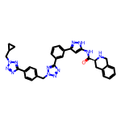 | 8.10 | 598.27 | 3 | 11 | 45 | 3.495 | 9 | 0.1800 | O=C(Nc1cc(-c2cccc(-c3nnn(Cc4ccc(-c5nnn(CC6CC6)n5)cc4)n3)c2)n[nH]1)[C@@H]1Cc2ccccc2CN1
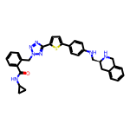 | 8.10 | 561.23 | 3 | 8 | 41 | 5.136 | 9 | 0.1975 | O=C(NC1CC1)c1ccccc1Cn1nnc(-c2ccc(-c3ccc(NC[C@@H]4Cc5ccccc5CN4)cc3)s2)n1
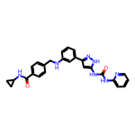 | 8.10 | 467.21 | 5 | 5 | 35 | 4.620 | 8 | 0.2313 | O=C(Nc1ccccn1)Nc1cc(-c2cccc(NCc3ccc(C(=O)NC4CC4)cc3)c2)n[nH]1
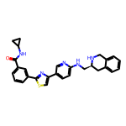 | 8.09 | 481.19 | 3 | 6 | 35 | 4.891 | 7 | 0.2313 | O=C(NC1CC1)c1cccc(-c2nc(-c3ccc(NC[C@@H]4Cc5ccccc5CN4)nc3)cs2)c1
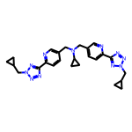 | 8.09 | 483.26 | 0 | 11 | 36 | 2.768 | 11 | 0.2248 | c1cc(-c2nnn(CC3CC3)n2)ncc1CN(Cc1ccc(-c2nnn(CC3CC3)n2)nc1)C1CC1
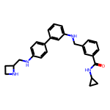 | 8.09 | 426.24 | 4 | 4 | 32 | 4.632 | 9 | 0.2528 | O=C(NC1CC1)c1cccc(CNc2cccc(-c3ccc(NCC4CCN4)cc3)c2)c1
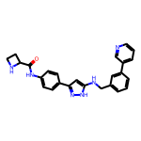 | 8.09 | 424.20 | 4 | 5 | 32 | 4.051 | 7 | 0.2528 | O=C(Nc1ccc(-c2cc(NCc3cccc(-c4cccnc4)c3)[nH]n2)cc1)C1CCN1
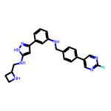 | 8.09 | 429.21 | 4 | 6 | 32 | 4.059 | 8 | 0.2528 | Fc1ncc(-c2ccc(CNc3cccc(-c4cc(NCC5CCN5)[nH]n4)c3)cc2)cn1
 | 8.09 | 465.23 | 3 | 7 | 35 | 4.461 | 8 | 0.2311 | O=C(Nc1ccc(Nc2ccc(-c3cccc(-c4nnn(CC5CC5)n4)c3)cc2)cc1)C1CCN1
 | 8.09 | 490.23 | 1 | 10 | 37 | 4.619 | 9 | 0.2186 | c1cc(-c2cncc(-c3nnn(CC4CC4)n3)c2)ccc1Nc1ccc(-c2nnn(CC3CC3)n2)cc1
 | 8.09 | 520.20 | 4 | 7 | 38 | 5.997 | 9 | 0.2128 | O=C(Nc1ccc(-c2csc(NCC3CCN3)n2)cc1)c1ccc(CNc2ccnc3ccccc23)cc1
 | 8.08 | 507.27 | 6 | 6 | 38 | 4.229 | 9 | 0.2127 | O=C(Nc1cc(-c2ccc(NCC3CCN3)cc2)n[nH]1)c1ccccc1NC[C@@H]1Cc2ccccc2CN1
 | 8.08 | 455.22 | 1 | 9 | 34 | 2.744 | 9 | 0.2377 | O=C(NCc1cn(CC2CC2)nn1)c1cccc(-c2cncc(-c3nnn(CC4CC4)n3)c2)c1
 | 8.08 | 534.24 | 6 | 8 | 40 | 4.601 | 9 | 0.2020 | O=C(Nc1cc(NCc2c[nH]c3ccccc23)n[nH]1)Nc1cc(-c2cccc(-c3nnn(CC4CC4)n3)c2)n[nH]1
 | 8.08 | 517.22 | 5 | 5 | 39 | 5.773 | 8 | 0.2071 | O=C(Nc1cc(-c2cccc(NC(=O)c3ccc(CNc4ccnc5ccccc45)cc3)c2)n[nH]1)NC1CC1
 | 8.08 | 505.26 | 6 | 5 | 38 | 4.874 | 10 | 0.2126 | O=C(Nc1cc(-c2cccc(NCC3CCN3)c2)n[nH]1)c1ccc(CNCc2c[nH]c3ccccc23)cc1
 | 8.08 | 516.27 | 4 | 7 | 39 | 4.837 | 8 | 0.2071 | c1ccc2c(c1)CN[C@H](CNc1cc(-c3ccc(NCC4CCN4c4ccc5ccccc5n4)nc3)n[nH]1)C2
 | 8.08 | 425.21 | 3 | 3 | 32 | 4.750 | 8 | 0.2524 | O=C(NC1CC1)c1ccc(CNc2ccc(-c3cccc(C(=O)NC4CC4)c3)cc2)cc1
 | 8.08 | 514.25 | 4 | 6 | 39 | 5.821 | 9 | 0.2071 | O=C(Nc1ccc(-c2ccc(NCc3cccc(CNc4ccnc5ccccc45)c3)nc2)cc1)C1CCN1
 | 8.08 | 490.25 | 4 | 6 | 37 | 4.906 | 8 | 0.2182 | O=C(NC1CC1)c1ccccc1Nc1cc(-c2ccc(NC[C@@H]3Cc4ccccc4CN3)nc2)ccn1
 | 8.07 | 517.22 | 3 | 6 | 39 | 5.477 | 8 | 0.2070 | O=C(Nc1ccc(-c2cccc(C(=O)NCc3cn(CC4CC4)nn3)c2)cc1)Nc1ccnc2ccccc12
 | 8.07 | 547.28 | 3 | 7 | 41 | 5.649 | 8 | 0.1969 | O=C(Nc1cccc2ccccc12)N1CCC[C@H](CNc2cc(-c3cccc(-c4nnn(CC5CC5)n4)c3)n[nH]2)C1
 | 8.07 | 458.20 | 3 | 9 | 33 | 4.391 | 9 | 0.2446 | c1ccc(-c2csc(NCC3CCN3)n2)c(Nc2ccc(-c3nnn(CC4CC4)n3)cc2)c1
 | 8.07 | 506.23 | 4 | 7 | 38 | 4.806 | 8 | 0.2124 | Fc1ncc(-c2ccc(NCc3cccc(-c4cc(NC[C@@H]5Cc6ccccc6CN5)[nH]n4)c3)nc2)cn1
 | 8.07 | 501.26 | 1 | 7 | 38 | 6.046 | 8 | 0.2123 | c1cc(-c2ccc(NC[C@H]3CCCN3c3ccc4ccccc4n3)cc2)cc(-c2nnn(CC3CC3)n2)c1
 | 8.07 | 456.25 | 4 | 9 | 34 | 2.921 | 10 | 0.2373 | c1cc(NCC2CCN2)cc(-c2c[nH]nc2NCc2ccc(-c3nnn(CC4CC4)n3)nc2)c1
 | 8.07 | 506.19 | 4 | 6 | 37 | 6.443 | 7 | 0.2180 | O=C(Nc1ccc(-c2nc(-c3cccc(NCC4CCN4)c3)cs2)cc1)Nc1ccnc2ccccc12
 | 8.07 | 527.23 | 4 | 4 | 40 | 7.050 | 8 | 0.2016 | O=C(Nc1ccc(-c2cccc(NCc3ccc(C(=O)NC4CC4)cc3)c2)cc1)Nc1ccnc2ccccc12
 | 8.07 | 582.26 | 2 | 10 | 44 | 4.757 | 10 | 0.1833 | N[C@@H](C(=O)Nc1ccc(-c2cccc(-c3nnn(Cc4ccc(-c5nnn(CC6CC6)n5)cc4)n3)c2)cc1)c1ccccc1
 | 8.06 | 572.30 | 5 | 6 | 43 | 5.860 | 7 | 0.1876 | O=C(Nc1ccnc2ccccc12)N1CCC(Nc2ccc(-c3cc(NC[C@@H]4Cc5ccccc5CN4)[nH]n3)cc2)CC1
 | 8.06 | 547.28 | 3 | 7 | 41 | 5.080 | 8 | 0.1966 | O=C(NCc1c[nH]c2ccccc12)N1CCC(Nc2cccc(-c3cncc(-c4nnn(CC5CC5)n4)c3)c2)CC1
 | 8.06 | 455.22 | 2 | 8 | 34 | 3.341 | 8 | 0.2371 | O=C(Nc1ccc(-c2cn(Cc3ccc(-c4nnn(CC5CC5)n4)cc3)nn2)cc1)NC1CC1
 | 8.06 | 479.22 | 4 | 6 | 36 | 5.212 | 8 | 0.2238 | Fc1ncc(-c2ccc(CNc3ccnc4ccccc34)cc2)cc1-c1cc(NCC2CCN2)[nH]n1
 | 8.06 | 420.23 | 3 | 4 | 32 | 5.802 | 8 | 0.2517 | c1cncc(-c2ccc(NCc3ccc(-c4ccc(NCC5CCN5)cc4)cc3)cc2)c1
 | 8.05 | 515.24 | 5 | 5 | 39 | 5.909 | 7 | 0.2065 | O=C(Nc1ccc(-c2cccnc2)cc1)Nc1cccc(-c2cc(NC[C@@H]3Cc4ccccc4CN3)[nH]n2)c1
 | 8.05 | 559.28 | 1 | 9 | 42 | 4.263 | 9 | 0.1917 | O=C(c1ccc(CNc2ccnc3ccccc23)cc1)N1CCN(Cc2ccc(-c3nnn(CC4CC4)n3)nc2)CC1
 | 8.05 | 452.21 | 4 | 6 | 34 | 4.424 | 8 | 0.2368 | O=C(Nc1cc(-c2cn(CC3CC3)nn2)n[nH]1)c1ccc(NCc2c[nH]c3ccccc23)cc1
 | 8.05 | 537.25 | 1 | 13 | 40 | 1.778 | 11 | 0.2012 | O=C(NCc1cn(Cc2ccc(-c3nnn(CC4CC4)n3)cc2)nn1)c1ccc(-c2nnn(CC3CC3)n2)nc1
 | 8.05 | 529.26 | 4 | 5 | 40 | 5.952 | 7 | 0.2012 | O=C(Nc1cc(-c2ccc(NC[C@@H]3Cc4ccccc4CN3c3ccc4ccccc4n3)cc2)n[nH]1)NC1CC1
 | 8.04 | 410.19 | 2 | 5 | 31 | 5.061 | 6 | 0.2595 | O=C(Nc1ccc(-c2cccnc2)cc1)Nc1ccc(-c2cn(CC3CC3)nn2)cc1
 | 8.04 | 596.29 | 4 | 5 | 45 | 6.663 | 6 | 0.1787 | O=C(Nc1ccc(-c2cccc(NC3CCN(C(=O)[C@@H]4Cc5ccccc5CN4)CC3)c2)cc1)Nc1ccnc2ccccc12
 | 8.04 | 557.29 | 4 | 6 | 42 | 5.606 | 7 | 0.1915 | O=C(Nc1cc(-c2ccc(NC[C@@H]3Cc4ccccc4CN3)cc2)n[nH]1)[C@@H]1CCCN(c2ccc3ccccc3n2)C1
 | 8.04 | 491.25 | 2 | 8 | 37 | 4.769 | 7 | 0.2173 | c1cc(-c2cc(NC3CCN(c4ccc5ccccc5n4)CC3)[nH]n2)cc(-c2nnn(CC3CC3)n2)c1
 | 8.04 | 600.30 | 5 | 6 | 45 | 5.634 | 7 | 0.1786 | O=C(Nc1cc(-c2cccc(NC[C@@H]3CCCN(C(=O)Nc4ccnc5ccccc45)C3)c2)n[nH]1)[C@@H]1Cc2ccccc2CN1
 | 8.04 | 557.27 | 3 | 9 | 42 | 4.472 | 9 | 0.1913 | O=C(Nc1ccc(-c2ccc(NCc3ccc(-c4nnn(CC5CC5)n4)nc3)nc2)cc1)[C@@H]1Cc2ccccc2CN1
 | 8.03 | 571.31 | 5 | 5 | 43 | 6.465 | 7 | 0.1869 | O=C(Nc1cc(-c2ccc(NC3CCN(C[C@@H]4Cc5ccccc5CN4)CC3)cc2)n[nH]1)Nc1cccc2ccccc12
 | 8.03 | 546.21 | 6 | 6 | 41 | 4.822 | 7 | 0.1960 | O=C(Nc1cccc(-c2cc(NC(=O)c3ccccc3NC(=O)C3CCN3)[nH]n2)c1)Nc1ccnc2ccccc12
 | 8.03 | 519.22 | 4 | 6 | 39 | 4.938 | 7 | 0.2060 | O=C(Nc1cc(-c2ccc(NCc3ccc(-c4cnc(F)nc4)cc3)cc2)n[nH]1)[C@@H]1Cc2ccccc2CN1
 | 8.03 | 497.24 | 5 | 8 | 36 | 4.849 | 9 | 0.2232 | c1ccc2c(c1)CN[C@H](CNc1ccc(Nc3ccc(-c4csc(NCC5CCN5)n4)cn3)cc1)C2
 | 8.03 | 547.31 | 2 | 7 | 41 | 4.782 | 8 | 0.1959 | O=C([C@@H]1Cc2ccccc2CN1)N1CCC[C@@H](CNc2ccc(-c3cccc(-c4nnn(CC5CC5)n4)c3)cc2)C1
 | 8.03 | 541.23 | 3 | 8 | 41 | 5.553 | 9 | 0.1959 | O=C(Nc1cc(-c2cccc(-c3nnn(CC4CC4)n3)c2)n[nH]1)c1cccc(CNc2ccnc3ccccc23)c1
 | 8.03 | 533.23 | 4 | 7 | 40 | 3.992 | 9 | 0.2008 | O=C(Nc1cc(-c2cccc(-c3nnn(Cc4ccc(C(=O)NCc5ccccc5)cc4)n3)c2)n[nH]1)NC1CC1
 | 8.03 | 453.20 | 3 | 4 | 34 | 5.846 | 7 | 0.2362 | O=C(Nc1ccc(-c2cccc(CNc3ccc(-c4cnc(F)nc4)cc3)c2)cc1)NC1CC1
 | 8.03 | 544.27 | 1 | 8 | 41 | 5.211 | 8 | 0.1959 | O=C(Nc1ccnc2ccccc12)[C@H]1CCCN(Cc2ccc(-c3cncc(-c4nnn(CC5CC5)n4)c3)cc2)C1
 | 8.03 | 404.15 | 0 | 9 | 29 | 3.542 | 7 | 0.2769 | c1cc(-c2csc(-c3cn(CC4CC4)nn3)n2)cc(-c2nnn(CC3CC3)n2)c1
 | 8.03 | 518.27 | 2 | 10 | 39 | 3.893 | 10 | 0.2059 | c1ccc(-c2nnn(Cc3ccc(-c4nnn(CC5CC5)n4)cc3)n2)c(-c2ccc(NCC3CCN3)cc2)c1
 | 8.03 | 501.25 | 5 | 4 | 38 | 6.360 | 9 | 0.2113 | O=C(Nc1ccc(-c2ccc(CNc3ccc(NCc4c[nH]c5ccccc45)cc3)cc2)cc1)C1CCN1
 | 8.03 | 480.22 | 0 | 12 | 36 | 2.515 | 9 | 0.2230 | c1cc(-c2nnn(CC3CC3)n2)ccc1Cn1nnc(-c2cncc(-c3cn(CC4CC4)nn3)c2)n1
 | 8.03 | 504.24 | 5 | 7 | 38 | 4.658 | 9 | 0.2112 | O=C(Nc1ccnc2ccccc12)c1cccc(CNc2ccc(-c3cc(NCC4CCN4)[nH]n3)cn2)c1
 | 8.03 | 533.22 | 6 | 5 | 40 | 4.041 | 8 | 0.2007 | O=C(NCc1c[nH]c2ccccc12)c1cccc(-c2cc(NC(=O)c3ccccc3NC(=O)C3CCN3)[nH]n2)c1
 | 8.03 | 557.20 | 2 | 8 | 41 | 6.891 | 9 | 0.1958 | O=C(Nc1ccnc2ccccc12)c1ccc(CNc2ccc(-c3ccc(-c4nnn(CC5CC5)n4)s3)cc2)cc1
 | 8.02 | 392.21 | 4 | 7 | 29 | 1.382 | 8 | 0.2766 | O=C(NC1CC1)c1ccc(Cn2cc(-c3cc(NCC4CCN4)[nH]n3)nn2)cc1
 | 8.02 | 400.18 | 1 | 6 | 30 | 4.563 | 7 | 0.2673 | Fc1ncc(-c2cccc(NCc3cccc(-c4cn(CC5CC5)nn4)c3)c2)cn1
 | 8.02 | 531.30 | 5 | 5 | 40 | 6.162 | 8 | 0.2005 | O=C(Nc1ccc(Nc2ccc(-c3cccc(NC[C@@H]4Cc5ccccc5CN4)c3)cc2)cc1)[C@@H]1CCCNC1
 | 8.02 | 547.28 | 4 | 8 | 41 | 4.844 | 9 | 0.1956 | O=C(Nc1ccc(-c2ccc(NCc3c[nH]c4ccc(-c5nnn(CC6CC6)n5)cc34)nc2)cc1)[C@H]1CCCNC1
 | 8.02 | 581.28 | 3 | 5 | 44 | 6.272 | 7 | 0.1823 | O=C(Nc1ccnc2ccccc12)c1cccc(-c2ccc(NC(=O)[C@@H]3CCCN3C[C@@H]3Cc4ccccc4CN3)cc2)c1
 | 8.02 | 542.25 | 3 | 8 | 41 | 5.209 | 8 | 0.1956 | O=C(Nc1cccc(-c2ncccc2Nc2ccc(-c3nnn(CC4CC4)n3)cc2)c1)[C@@H]1Cc2ccccc2CN1
 | 8.02 | 432.27 | 3 | 7 | 32 | 2.669 | 8 | 0.2505 | c1ccc2c(c1)CN[C@H](CN1CCC[C@@H]1CNc1cc(-c3cn(CC4CC4)nn3)n[nH]1)C2
 | 8.02 | 588.25 | 4 | 10 | 43 | 5.488 | 10 | 0.1864 | c1ccc2c(c1)CN[C@H](CNc1nc(-c3ccc(NCc4c[nH]c5ccc(-c6nnn(CC7CC7)n6)cc45)nc3)cs1)C2
 | 8.02 | 556.30 | 5 | 5 | 42 | 6.306 | 10 | 0.1908 | C[C@@H](NCc1ccc(C(=O)Nc2cc(-c3cccc(NC[C@@H]4Cc5ccccc5CN4)c3)n[nH]2)cc1)c1ccccc1
 | 8.02 | 580.24 | 3 | 7 | 42 | 5.520 | 8 | 0.1908 | O=C(Nc1ccc(-c2ccc(-c3nnn(CC4CC4)n3)s2)cc1)[C@@H]1CCCN(C(=O)NCc2c[nH]c3ccccc23)C1
 | 8.01 | 529.23 | 3 | 5 | 40 | 6.215 | 7 | 0.2004 | O=C(Nc1cccc(-c2cccc(CNc3cccc(-c4cnc(F)nc4)c3)c2)c1)[C@@H]1Cc2ccccc2CN1
 | 8.01 | 479.24 | 3 | 7 | 36 | 3.721 | 9 | 0.2226 | O=C(NC1CC1)c1ccc(Cn2nnc(-c3cccc(-c4ccc(NCC5CCN5)cc4)c3)n2)cc1
 | 8.01 | 548.30 | 2 | 8 | 41 | 3.117 | 8 | 0.1955 | O=C(NC1CC1)c1ccc(Cn2nnc(-c3ccc(N4CCN(C[C@@H]5Cc6ccccc6CN5)CC4)cc3)n2)cc1
 | 8.01 | 516.23 | 5 | 4 | 39 | 6.378 | 8 | 0.2055 | O=C(Nc1cccc(-c2cc(NCc3ccc(C(=O)NC4CC4)cc3)[nH]n2)c1)Nc1cccc2ccccc12
 | 8.01 | 602.31 | 6 | 5 | 45 | 5.245 | 8 | 0.1781 | O=C(NCc1c[nH]c2ccccc12)[C@H]1CCCN(C(=O)Nc2cc(-c3ccc(NC[C@@H]4Cc5ccccc5CN4)cc3)n[nH]2)C1
 | 8.01 | 597.30 | 3 | 8 | 45 | 6.247 | 9 | 0.1780 | O=C(Nc1ccnc2ccccc12)[C@@H]1CCCN(c2ccc(NCc3c[nH]c4ccc(-c5nnn(CC6CC6)n5)cc34)cc2)C1
 | 8.01 | 490.25 | 3 | 5 | 37 | 5.421 | 10 | 0.2165 | O=C(Nc1ccc(-c2cn(CC3CC3)nn2)cc1)c1ccc(CNCCc2c[nH]c3ccccc23)cc1
 | 8.01 | 538.25 | 4 | 5 | 40 | 4.586 | 6 | 0.2003 | O=C(Nc1cc(-c2cccc(NC3CCN(C(=O)[C@@H]4Cc5ccccc5CN4)CC3)c2)n[nH]1)c1ccc(F)cc1
 | 8.01 | 468.24 | 4 | 7 | 35 | 3.343 | 8 | 0.2289 | O=C(Nc1ccccc1CNc1cc(-c2cn(CC3CC3)nn2)n[nH]1)[C@@H]1Cc2ccccc2CN1
 | 8.01 | 506.25 | 6 | 6 | 38 | 4.269 | 10 | 0.2108 | O=C(NCc1c[nH]c2ccccc12)c1ccc(CNc2ccc(-c3cc(NCC4CCN4)[nH]n3)cn2)cc1
 | 8.01 | 533.30 | 3 | 8 | 40 | 5.315 | 10 | 0.2003 | c1ccc2c(CNc3ccc(NC4CCN(Cc5ccc(-c6nnn(CC7CC7)n6)nc5)CC4)cc3)c[nH]c2c1
 | 8.01 | 327.13 | 0 | 8 | 23 | 2.480 | 6 | 0.3483 | c1sc(-c2cn(CC3CC3)nn2)nc1-c1cn(CC2CC2)nn1
 | 8.01 | 529.23 | 3 | 5 | 40 | 6.328 | 7 | 0.2002 | O=C(Nc1cccc(-c2cnc(F)nc2)c1)c1cccc(-c2ccc(NC[C@@H]3Cc4ccccc4CN3)cc2)c1
 | 8.01 | 583.20 | 4 | 5 | 43 | 6.541 | 7 | 0.1863 | O=C(NCc1c[nH]c2ccccc12)c1cccc(-c2csc(-c3ccc(NC(=O)[C@@H]4Cc5ccccc5CN4)cc3)n2)c1
 | 8.01 | 568.30 | 3 | 6 | 43 | 6.278 | 7 | 0.1863 | O=C(Nc1ccnc2ccccc12)[C@H]1CCCN(c2cc(-c3cccc(NC[C@@H]4Cc5ccccc5CN4)c3)ccn2)C1
 | 8.01 | 593.30 | 2 | 9 | 45 | 6.158 | 10 | 0.1780 | c1ccc2c(c1)CN[C@H](CN(c1ccc(NCc3ccc(-c4nnn(CC5CC5)n4)nc3)cc1)c1ccnc3ccccc13)C2
 | 8.01 | 477.25 | 3 | 5 | 36 | 4.571 | 8 | 0.2224 | O=C(Nc1ccc(-c2ccc(CN(CC3CCN3)c3ccnc4ccccc34)cc2)cc1)C1CCN1
 | 8.01 | 553.26 | 3 | 6 | 42 | 6.441 | 10 | 0.1907 | O=C(Nc1ccc(-c2cccc(-c3nnn(CC4CC4)n3)c2)cc1)c1ccc(CNCc2c[nH]c3ccccc23)cc1
 | 8.01 | 513.24 | 1 | 9 | 38 | 3.592 | 8 | 0.2107 | O=C(Nc1cccc(-c2cnc(F)nc2)c1)[C@@H]1CCCN(Cc2ccc(-c3nnn(CC4CC4)n3)nc2)C1
 | 8.01 | 509.27 | 2 | 9 | 38 | 4.007 | 9 | 0.2107 | O=C(Nc1ccccn1)[C@@H]1CCCN(c2ccc(NCc3ccc(-c4nnn(CC5CC5)n4)nc3)cc2)C1
 | 8.01 | 454.18 | 3 | 5 | 33 | 5.181 | 8 | 0.2426 | O=C(NCc1ccccc1)c1cccc(-c2csc(-c3ccc(NCC4CCN4)cc3)n2)c1
 | 8.01 | 468.24 | 4 | 7 | 35 | 2.735 | 8 | 0.2288 | O=C(NC1CC1)c1ccccc1Cn1cc(-c2cc(NC[C@@H]3Cc4ccccc4CN3)[nH]n2)nn1
 | 8.00 | 452.24 | 3 | 8 | 34 | 4.330 | 9 | 0.2354 | c1cc(-c2nnn(CC3CC3)n2)cc(-c2ncccc2Nc2ccc(NCC3CCN3)cc2)c1
 | 8.00 | 539.25 | 2 | 8 | 39 | 4.596 | 8 | 0.2052 | O=C(Nc1ccc(-c2ccc(-c3nnn(CC4CC4)n3)s2)cc1)[C@@H]1CCCN1C[C@@H]1Cc2ccccc2CN1
 | 8.00 | 453.26 | 4 | 6 | 34 | 4.480 | 8 | 0.2353 | c1ccc2nc(N3CCC[C@H]3CNc3ccc(-c4cc(NCC5CCN5)[nH]n4)cc3)ccc2c1
 | 8.00 | 497.28 | 0 | 11 | 37 | 2.531 | 9 | 0.2162 | c1cc(-c2nnn(CC3CC3)n2)ncc1CN1CCN(c2ccc(-c3nnn(CC4CC4)n3)cc2)CC1
 | 8.00 | 608.29 | 1 | 11 | 46 | 5.445 | 11 | 0.1739 | c1ccc2c(N(Cc3ccc(-c4nnn(CC5CC5)n4)nc3)Cc3c[nH]c4ccc(-c5nnn(CC6CC6)n5)cc34)ccnc2c1

